Sheet1
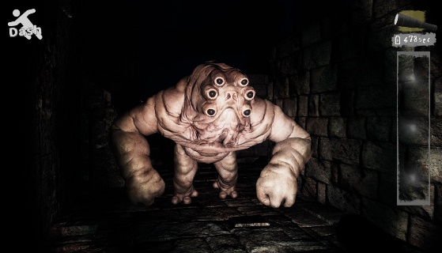
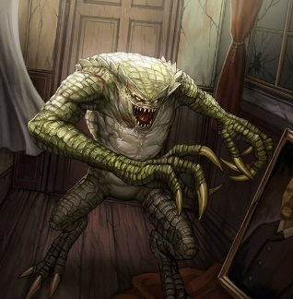
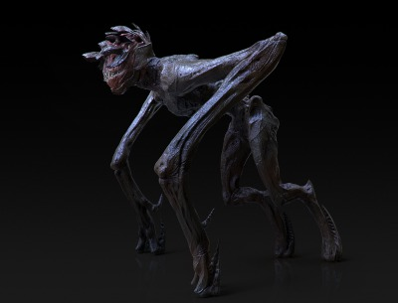
 | 敵イメージ案 | 例え
1 | アンテの地下研究所のキメラモンスターのような人と擬態能力のもった生物との不自然なキメラ
2 | 4足歩行で腕が長い
3 | 生物同士じゃなくて生物と道具のキメラ
4 | 人外、バイオのハンター、四つん這い
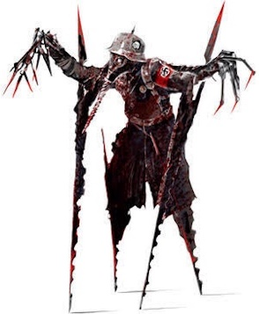
5 | 液状化したスライムのようなもの
6 | 既存にあるものではなく、顔はあるがホラーらしいぐちゃっとした理解しがたい造形も欲しい
7 | 人型、キメラ的なイメージ、二足歩行で人に近い形だが人ではない。

 | まとめ
 | 人型、二足(足に限らず二足一手などでも)、実態のあるもの、人としてのパーツは最低限存在しているが、 その位置や関節、個数などは指定しない。顔は存在していて、顔と認識できるがぐちゃっとしていて、 若干の気持ち悪さがある。大きさはプレイヤーの頭３～４個分高く太さは指定しない。 |  | 

